表紙・改定履歴
Webダイレクト販売
バッチ定義書

© 2020 Sasuke Financial Lab Inc.

変 更 記 録
版数 REV. | 作成更新日 | 変 更 内 容 | 担 当
01 | 2020-09-28 | 初版 | 石井
02 | 2020-10-15 | レビュー対応版 | 石井
03 | 2020-10-30 | レビュー対応版 | 石井
04 | 2020-12-17 | ・機能の過多を解消するため、ステータス同期・メール送信をステータス同期・連絡作成・メール送信に分割した ・データメンテナンスの物理削除・論理削除条件を有効期限に合わせてアップデートした | 石井
05 | 2020-12-25 | 試算キャッシュ作成/削除を追加しました。 | 笠松
06 | 2021-01-18 | 試算キャッシュ作成に関して、修正を行いました。 試算キャッシュ削除を削除しました。 | 笠松

業務フロー
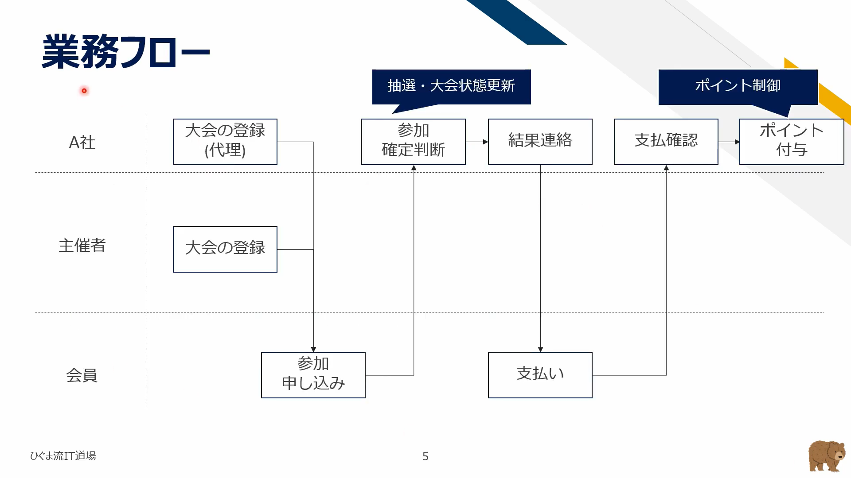

ジョブ設計
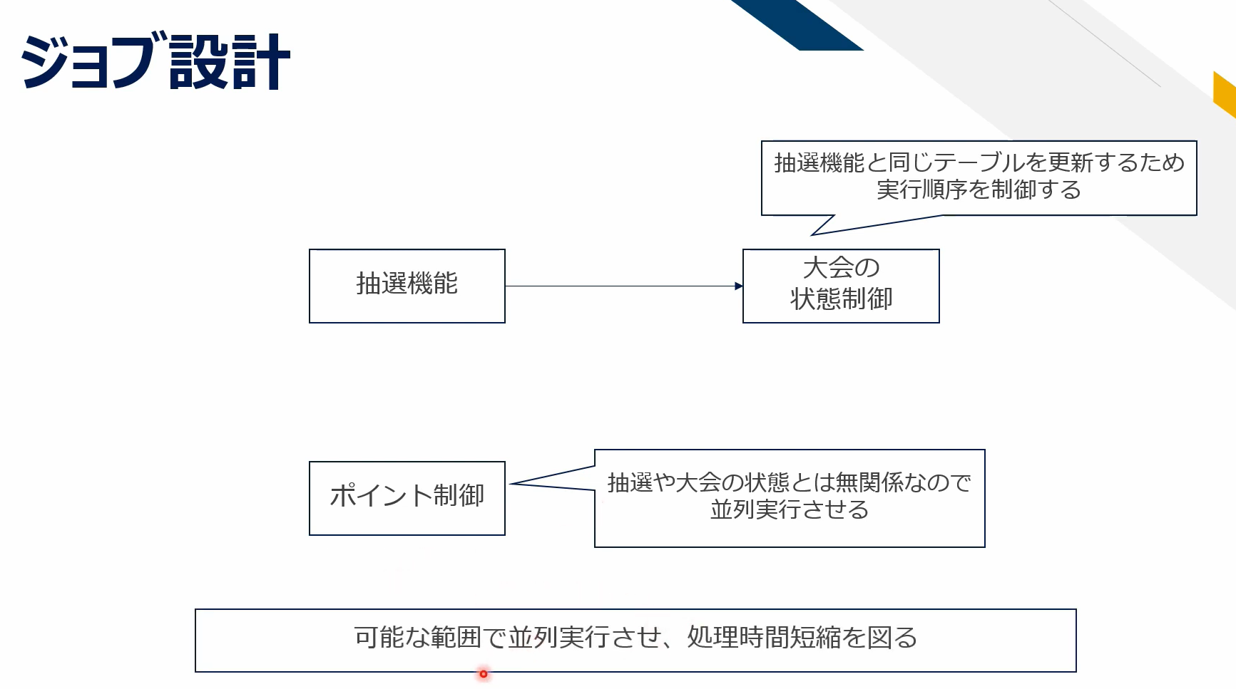

大会状態整理
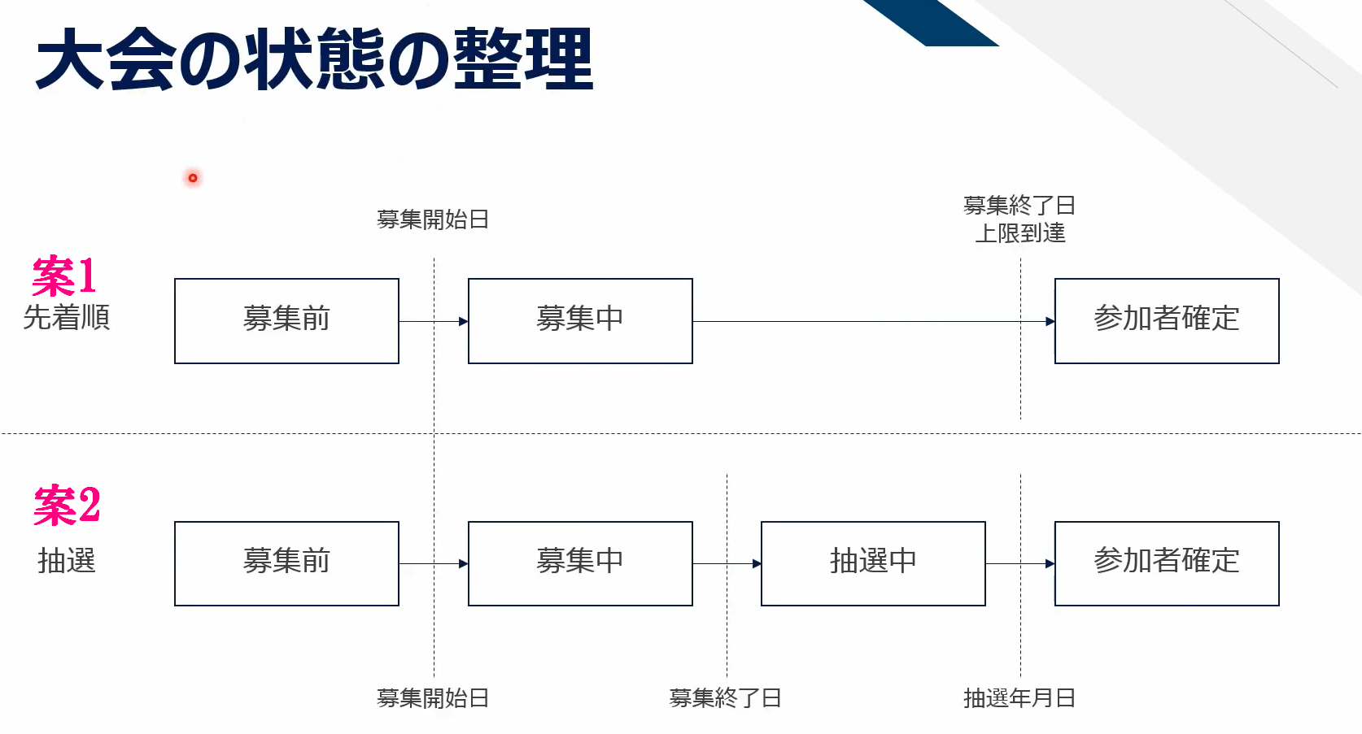

抽選機能
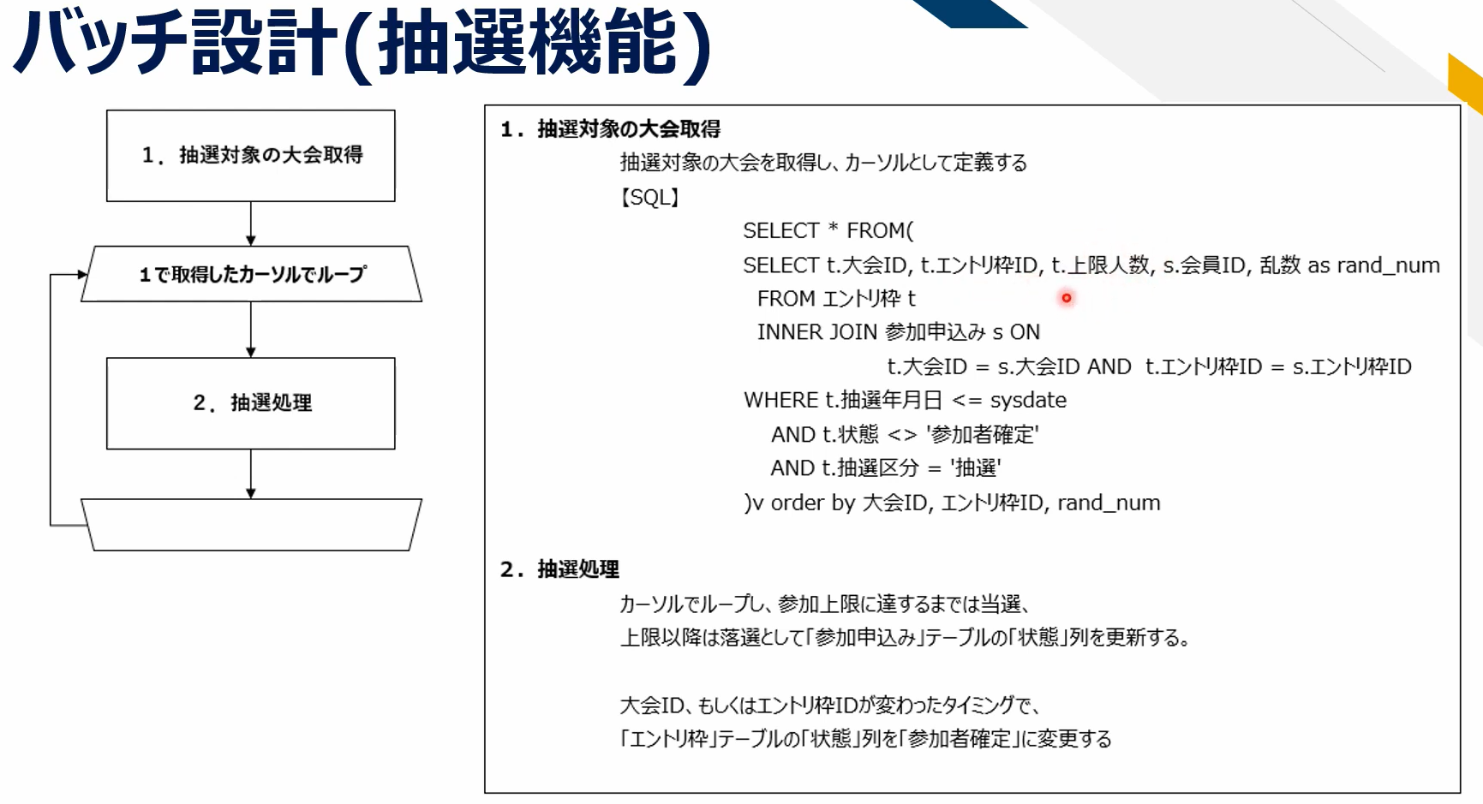

大会状態制御
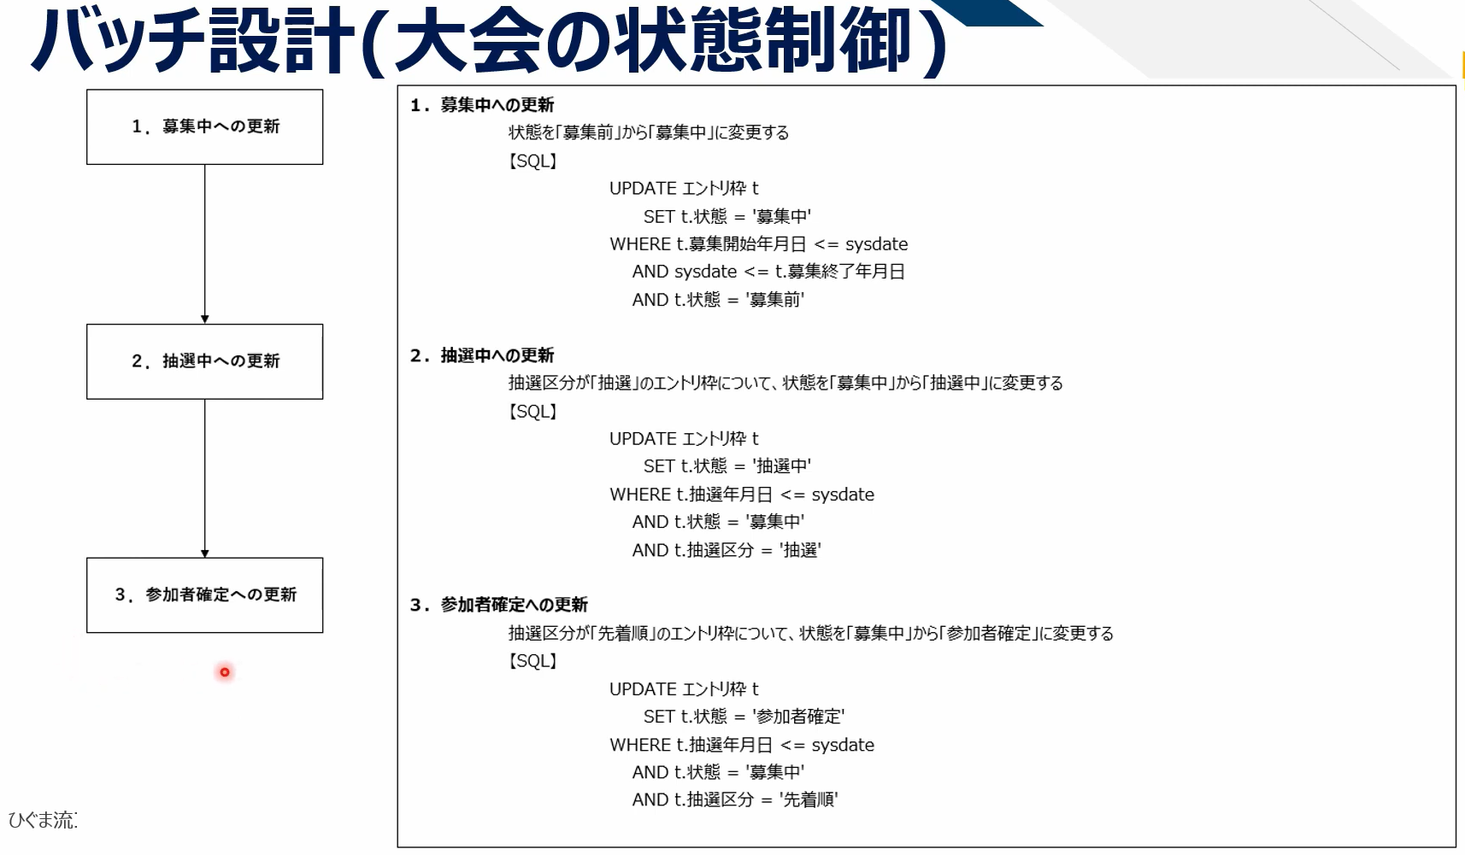

ポイント制御
